目次・概要
 |  |  |  |  | 物理ER図

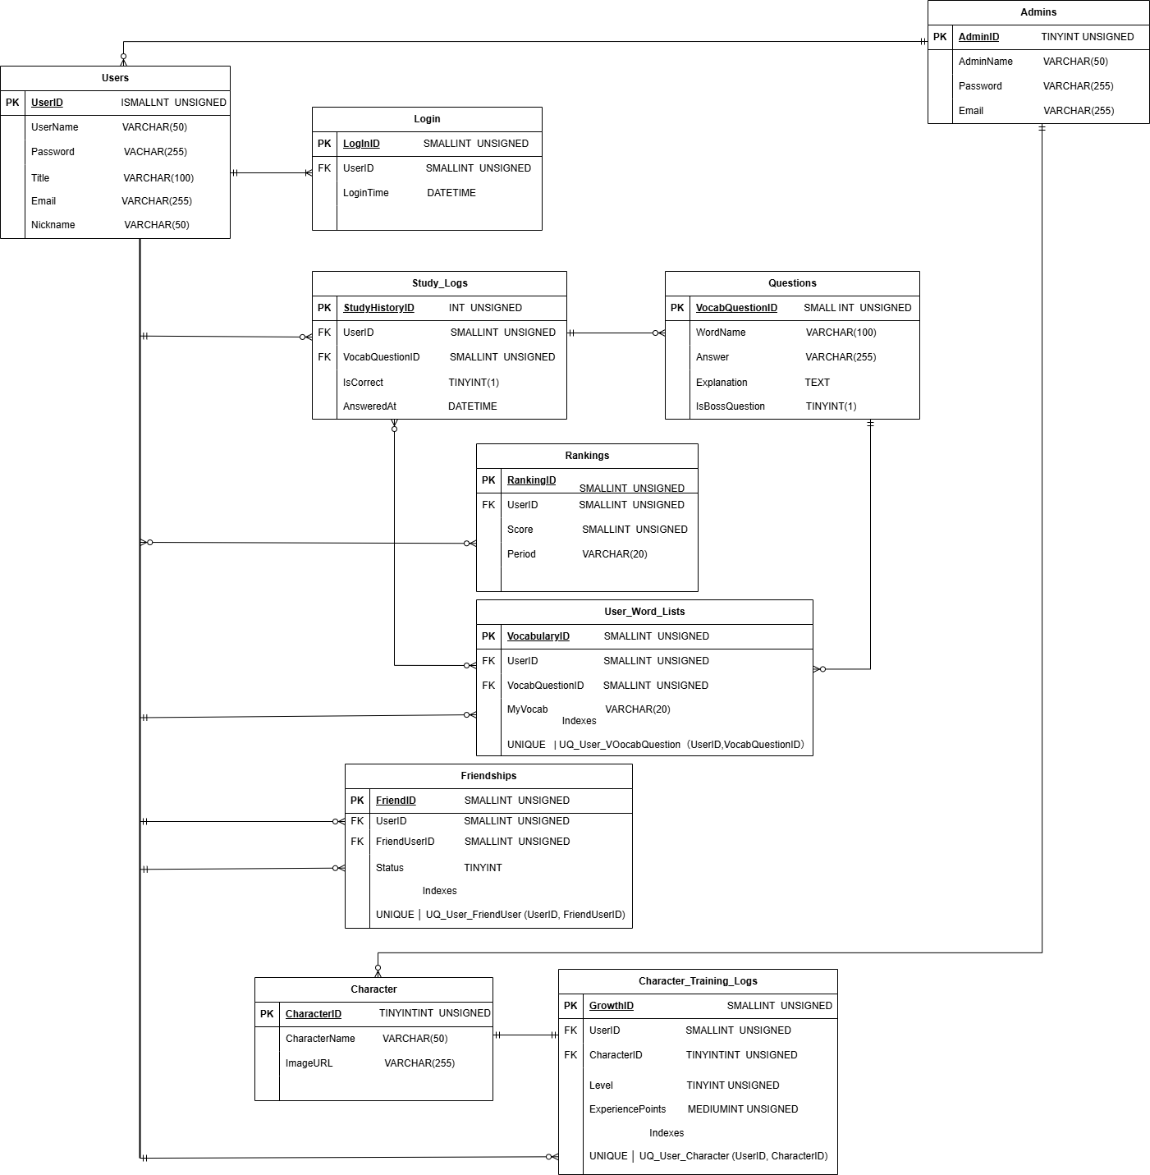
No | 物理名 | 論理名 | 用途
1 | Users | ユーザーテーブル | ユーザーの基本情報（名前・メール・パスワードなど）を管理する
2 | Admins | 管理者テーブル | アプリケーションのコンテンツ（問題・キャラクター）の管理や、運営を行う管理者の情報を管理する。
3 | Login | ログインテーブル | ユーザーのログイン履歴を記録する
4 | Questions | 問題テーブル | 出題される単語問題の内容を管理する
5 | Study_Logs | 学習履歴テーブル | ユーザーの学習結果（正答・日時など）を記録する
6 | Rankings | ランキングテーブル | 学習成績やスコアをもとにランキングを管理する
7 | User_Word_Lists | My単語帳テーブル | ユーザーが登録した単語リストを管理する
8 | Friendships | フレンド関係テーブル | ユーザー同士のフレンド関係や申請状態を管理する
9 | Character | キャラクターテーブル | 学習アプリ内で使用するキャラクター情報を管理する
10 | Character_Training_Logs | キャラクター育成履歴テーブル | ユーザーが育成したキャラクターのレベルや経験値を記録する

文字コード
UTF-8（utf8mb4）を採用し、絵文字・多言語対応を考慮

ストレージエンジン
MySQL InnoDB

各テーブルのアクセス権（CRUD）
No | テーブル名 | 一般ユーザ | 管理者 | システム
1 | Users | RU | CRUD | -
2 | Admins | - | CRUD | -
3 | Login | CR | R | -
4 | Questions | R | CRUD | -
5 | Study_Logs | CR | R | -
6 | Rankings | R | R | CRU
7 | User_Word_Lists | CRUD | R | -
8 | Friendships | CRUD | R | -
9 | Character | R | CRUD | -
10 | Character_Training_Logs | CRUD | R | -

